cv_3
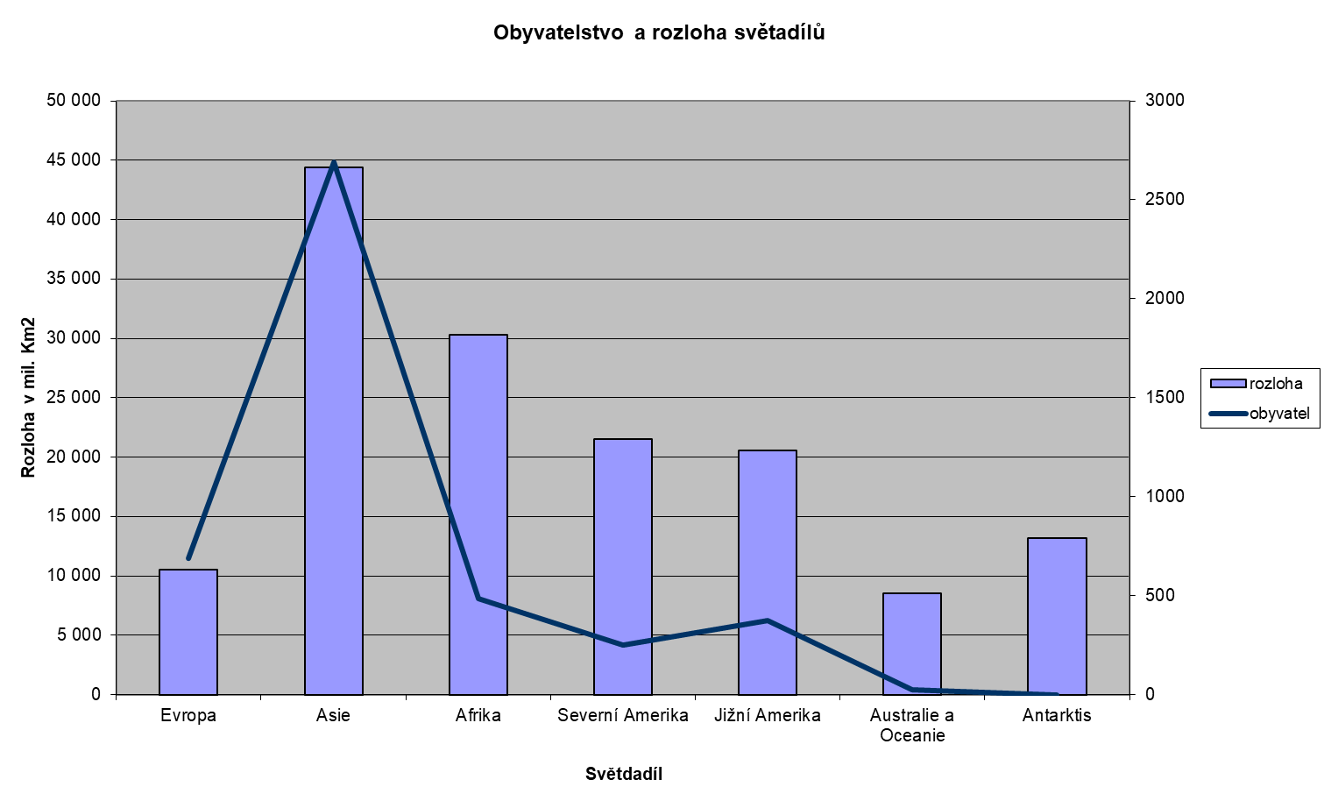
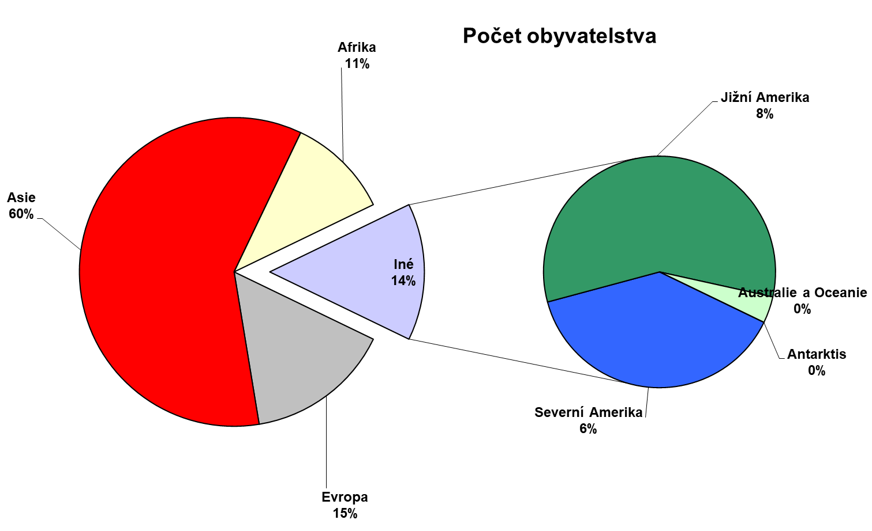
Příklad 91 - Světadíly

Kontinent | rozloha | obyvatel | obyv/km2
Evropa | 10,527 | 687 | 6.53
Asie | 44,413 | 2691 | 6.06
Afrika | 30,319 | 484 | 1.60
Severní Amerika | 21,515 | 250 | 1.16
Jižní Amerika | 20,566 | 373 | 1.81
Australie a Oceanie | 8,511 | 24 | 0.28
Antarktis | 13,209 | 0 | 0.00
Celkem | 149,060 | 4509 | 30.25

cv_4_gravitácia
Příklad 93 - Gravitační zrychlení planet
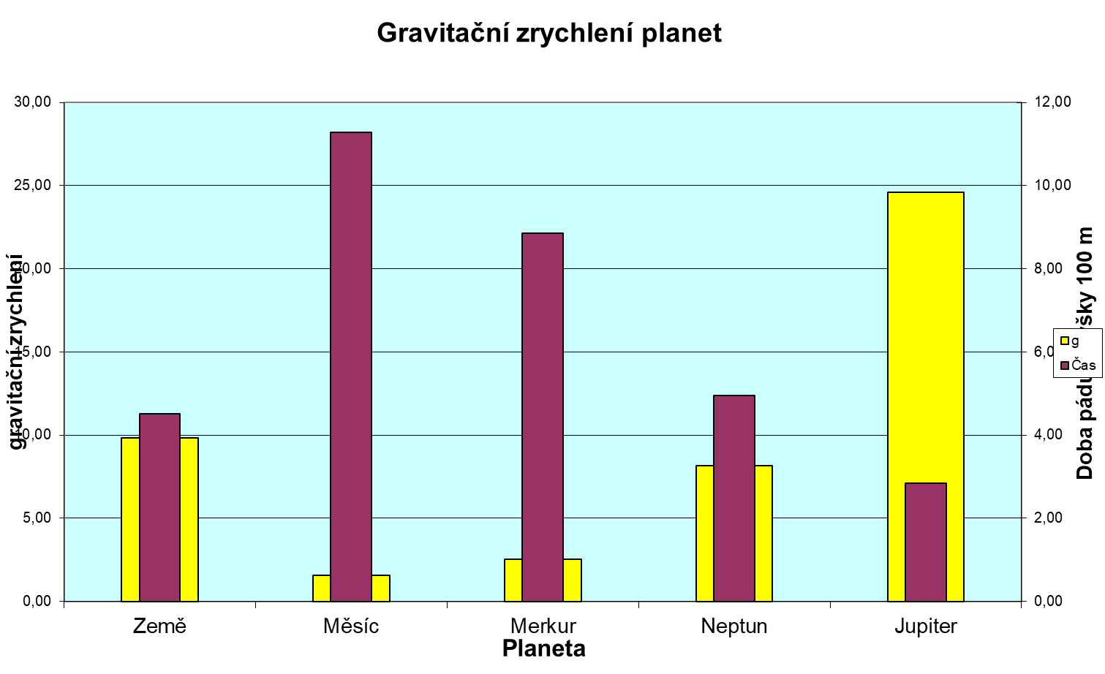

Výška (m) | 100

Planeta | g (tabulky) | g | Čas
Země | 1 | 9.81 | 4.52
Měsíc | 0.16 | 1.57 | 11.29
Merkur | 0.26 | 2.55 | 8.86
Neptun | 0.83 | 8.14 | 4.96
Jupiter | 2.51 | 24.62 | 2.85
Slunce | 27 | 264.87 | 0.87

96-Králové
Příklad 96 - Čeští králové
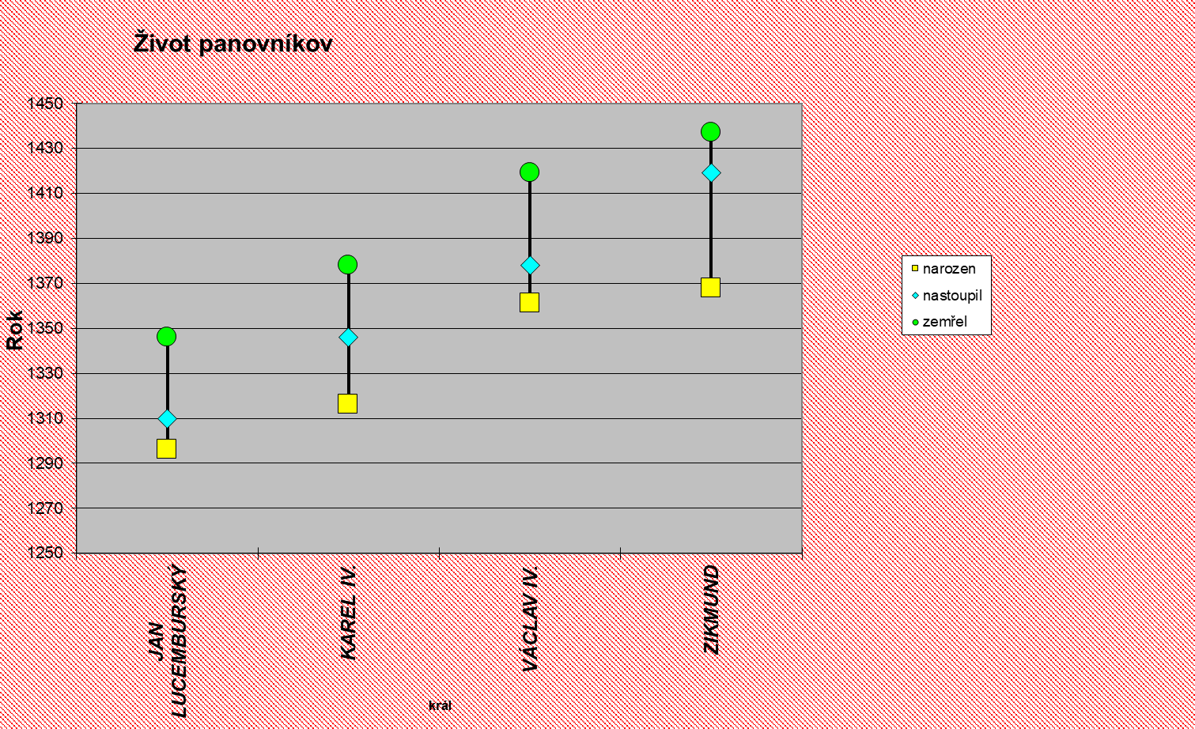
Král | narozen | nastoupil | zemřel
Jan Lucemburský | 1296 | 1310 | 1346
Karel IV. | 1316 | 1346 | 1378
Václav IV. | 1361 | 1378 | 1419
Zikmund | 1368 | 1419 | 1437

